Original
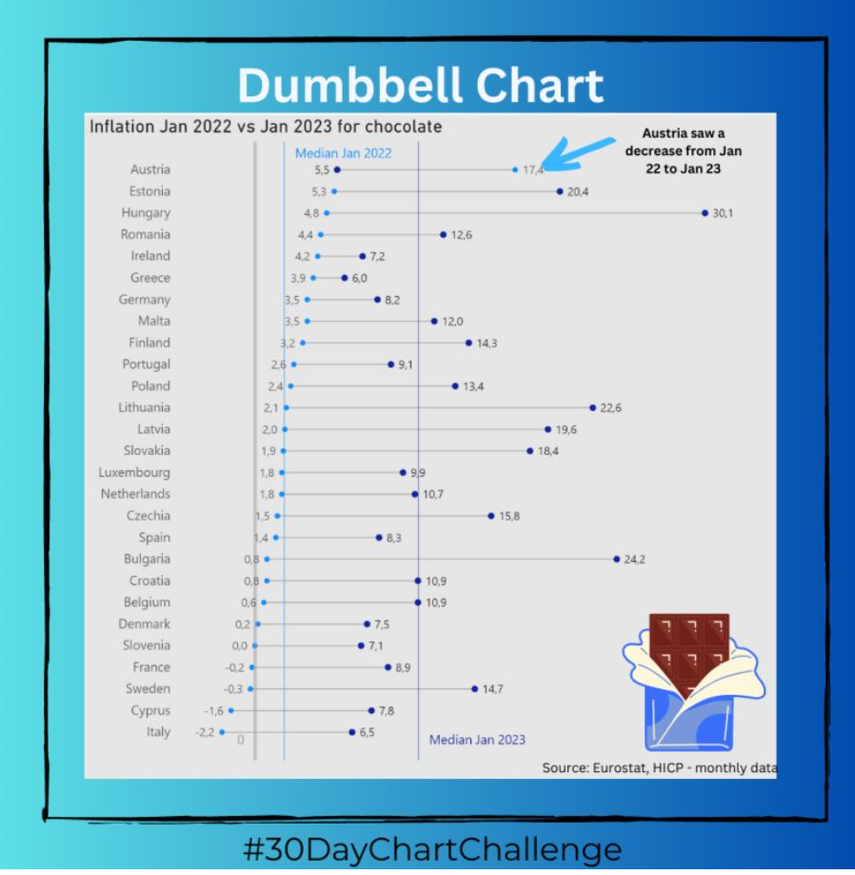

 | 1. | Dumbbell Chart (Hanteldiagramme) verwenden Kreise und Linien, um Veränderungen im Laufe der Zeit anzuzeigen. Diese Art von Diagramm ist ideal, um Veränderungen zwischen Gruppen darzustellen und zu vergleichen. Insbesondere stellen die Kreise die Start- und Endzeiträume dar, mit einer Linie zwischen ihnen, die einer Hantel ähnelt.

 |  | Dieses Diagramm gefällt mir sehr gut und veranschaulicht gut das Thema.
 | 2. | Lediglich Österreich mit seinem Rückgang des Presie ist nicht sofort verständlich.
 | 3. | Auch die drei senkrechten Linie erschliessen sich nicht sofort und sind zu dominant.

Zum Vorschlag?

Hier geht es zum LinkedIn-Post von Diana Ackermann

Vorschlag1
 | Ø 2022 |  | Ø 2023 |  | AT |  | EE |  | HU |  | RO |  | IE |  | EL |  | DE |  | MT |  | FI |  | PT
2.437037037 | 0 | 12.688888889 | 0 | +17.4 | 27 | +5.3 | 26 | +4.8 | 25 | +4.4 | 24 | 4.2 | 23 | 3.9 | 22 | +3.5 | 21 | +3.5 | 20 | +3.2 | 19 | +2.6 | 18
2.437037037 | 28 | 12.688888889 | 28 | -11.9 | 27 | +15.1 | 26 | +25.3 | 25 | +8.2 | 24 | 7.2 | 23 | 6.0 | 22 | +4.7 | 21 | +8.5 | 20 | +11.1 | 19 | +6.5 | 18
 |  |  |  |  |  |  |  | +30.1 |  | +12.6 |  |  |  |  |  | +8.2 |  | +12.0 |  | +14.3 |  | +9.1
Nur in Österreich ist der Preis für Schokolade gesunken!
In 37% der Länder liegt der Preis über dem Ø!
Noch ein Vorschlag?

Vorschlag2
 |  |  | Dummy
AT | 17.4 | -11.9 | 0
EE | 5.3 | +15.1 | 0
HU | 4.8 | +25.3 | 0
RO | 4.4 | +8.2 | 0
IE | 4.2 | +3.0 | 0
EL | 3.9 | +2.1 | 0
DE | 3.5 | +4.7 | 0
MT | 3.5 | +8.5 | 0
FI | 3.2 | +11.1 | 0
PT | 2.6 | +6.5 | 0
PL | 2.4 | +11.0 | 0
LT | 2.1 | +20.5 | 0
LV | 2.0 | +17.6 | 0
SK | 1.9 | +16.5 | 0
LU | 1.8 | +8.1 | 0
NL | 1.8 | +8.9 | 0
CZ | 1.5 | +14.3 | 0
ES | 1.4 | +6.9 | 0
HR | 0.8 | +10.1 | 0
BG | 0.8 | +23.4 | 0
BE | 0.6 | +10.3 | 0
DK | 0.2 | +7.3 | 0
SI | 0.0 | +7.1 | 0
FR | -0.2 | +9.1 | 0
SE | -0.3 | +15.0 | 0
CY | -1.6 | +9.4 | 0
IT | -2.2 | +8.7 | 0
Nur in Österreich ist der Preis für Schokolade gesunken!
In 37% der Länder liegt der Preis über dem Ø!
Weitere Informationen?

Mehr Informationen

Weitere Informationen rund um das Thema erhalten Sie:
Durch den Newsletter Controlling EXCELlent
Im BLOG Controlling EXCELLent
In der LinkedIn-Gruppe Modern Excel & Co. im Controlling
Warum verwenden wir Registerfarben?
Professionelle Diagramme mit Excel erstellen

Spontanes Feedback?

